상품제안서
아이논 고속 무선충전기 패드형 거치대형 겸용 | 상품코드: S00088

 |  |  |  |  |  | 02-713-8555 | www.synergygift.co.kr
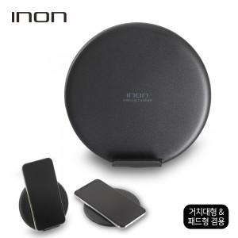 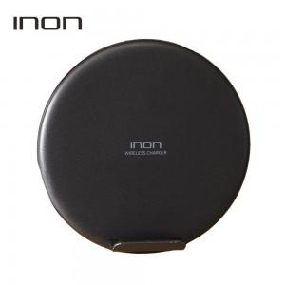 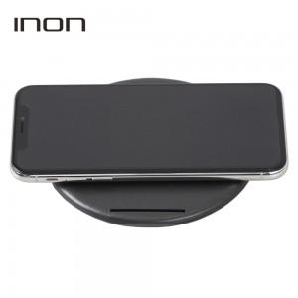

【상세/제작정보】

【인쇄/포장옵션】 | 실크 / 포장지포장

【공급단가】 | 수량 | 50~ | 300~ | 1,000~ | 2,000~
*VAT별도 | 단가 | 11,210원 | 10,790원 | 10,380원 | 9,960원

【상품 URL】 | https://www.synergygift.co.kr:443/src/goods_detail.php?gdno=2148

